Sheet1
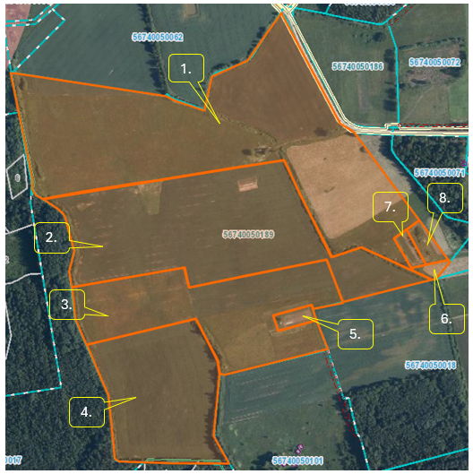
 | Neapbūvētās zemes noma*
 | Kadastra apzīmējums | Nosaukums, pagasts | Kopējā z.v. platība, ha | Nomas platība, ha | Nomas maksa bez PVN gadā (EUR) | Sludinājuma ievietošanas mājaslapā uz 5 dd, datums | Pieteikšanās termiņš līdz … ieskaitot**
 | 56740050189 | “Centrs”, Leimaņu pag. | 35.00 | 0.1 | 12.00 | 10.04.2024. | 16.04.2024. | Nr.7
 | 56740050189 | “Centrs”, Leimaņu pag. | 35.00 | 0.3 | 12.00 | 10.04.2024. | 16.04.2024. | Nr.8

*Saskaņā ar Jēkabpils novada domes 28.04.2022. noteikumiem “Neapbūvēta zemesgabala nomas tiesību piešķiršanas kārtība Jēkabpils novada pašvaldībā”.
** Ja pretendentu pieteikšanās termiņā, kas nav īsāks par piecām darbdienām, piesakās vairāki pretendenti, neapbūvēta zemesgabala nomnieku noskaidro rakstiskā vai mutiskā izsolē. Pieteikumus, kas iesniegti pēc norādītā termiņa, neizskata.

 | Neapbūvētās zemes noma virs 1 ha
 | Kadastra apzīmējums | Nosaukums, pagasts | Kopējā z.v. platība, ha | Nomas platība, ha | Lietošanas mērķis | Nomas maksa bez PVN gadā (EUR) | Sludinājuma ievietošanas mājaslapā uz 5 dd, datums | Pieteikšanās termiņš līdz … ieskaitot***
 | 56740050189 | “Centrs”, Leimaņu pag. | 35.00 | 14.00 | lauksaimniecības vajadzībām | 1260.00 | 10.04.2024. | 16.04.2024. | Nr.1
 | 56740050189 | “Centrs”, Leimaņu pag. | 35.00 | 5.80 | lauksaimniecības vajadzībām | 522.00 | 10.04.2024. | 16.04.2024. | Nr.3

Saskaņā Ministru kabineta 2018.gada 19.jūnija noteikumu Nr.350 „Publiskas personas zemes nomas un apbūves tiesības noteikumi”
***Ja pretendentu pieteikšanās termiņā, kas nav īsāks par piecām darbdienām, piesakās vairāki pretendenti, neapbūvēta zemesgabala nomnieku noskaidro rakstiskā vai mutiskā izsolē. Pieteikumus, kas iesniegti pēc norādītā termiņa, neizskata.

